M1. Cal_Probab_Impac_Gestion
 |  | PROCESO: GESTIÓN DE MEJORA CONTINUA |  | CÓDIGO: GMC-FO-003
 |  | MAPA DE RIEGOS |  | VERSIÓN: 04
 |  |  |  | VIGENCIA: 23-Jul-2020

Criterios parar calificar la probabilidad de Riesgos de Gestión

Nivel | Descriptor | Descripción | Frecuencia
5 | Casi seguro | Se espera que el evento ocurra en la mayoría de las circunstancias. | Mas de 1 vez al año
4 | Probable | Es viable que el evento ocurra en la mayoría de las circunstancias. | Al menos 1 vez en el último año
3 | Posible | El evento podrá ocurrir en algún momento | Al menos 1 vez en los últimos 2 años
2 | Improbable | El evento puede ocurrir en algún momento. | Al menos 1 vez en los últimos 5 años
1 | Rara vez | El evento puede ocurrir solo en circunstancias excepcionales (poco comunes o anormales) | No se ha presentado en los últimos 5 años

Criterios parar calificar el impacto de Riesgos de Gestión

Nivel | Descriptor | Impacto Cuantitativo | Impacto Cualitativo
5 | Catastrófico | * Impacto que afecte la ejecución presupuestal en un valor superior al 50%. * Pérdida de cobertura en la prestación de los servicios de la entidad superior al 50%. * Pago de indemnizaciones a terceros por acciones legales que pueden afectar el presupuesto total de la entidad en un valor superior al 50%. * Pago de sanciones económicas por incumplimiento en la normatividad aplicable ante un ente regulador, las cuales afectan en un valor ≥50% del presupuesto general de la entidad. | * Interrupción de las operaciones de la entidad por más de cinco (5) días. - Intervención por parte de un ente de control u otro ente regulador. - Pérdida de información crítica para la entidad que no se puede recuperar. - Incumplimiento en las metas y objetivos institucionales afectando de forma grave la ejecución presupuestal. - Imagen institucional afectada en el orden nacional o regional por actos o hechos de corrupción comprobados.
4 | Mayor | *Impacto que afecte la ejecución presupuestal en un valor entre el 20% al 50%. - Pérdida de cobertura en la prestación de los servicios de la entidad entre el 20% al 50%. - Pago de indemnizaciones a terceros por acciones legales que pueden afectar el presupuesto total de la entidad en un valor entre el 20% al 50%. - Pago de sanciones económicas por incumplimiento en la normatividad aplicable ante un ente regulador, las cuales afectan en un valor entre el 20% al 50% del presupuesto general de la entidad. | * Interrupción de las operaciones de la entidad por más de dos (2) días. - Pérdida de información crítica que puede ser recuperada de forma parcial o incompleta. - Sanción por parte del ente de control u otro ente regulador. - Incumplimiento en las metas y objetivos institucionales afectando el cumplimiento en las metas de gobierno. - Imagen institucional afectada en el orden nacional o regional por incumplimientos en la prestación del servicio a los usuarios o ciudadanos.
3 | Moderado | * Impacto que afecte la ejecución presupuestal en un valor entre el 5% al 19,9% - Pérdida de cobertura en la prestación de los servicios de la entidad entre el 10% y hasta el 19,9%. - Pago de indemnizaciones a terceros por acciones legales que pueden afectar el presupuesto total de la entidad en un valor entre el 5% y hasta el 19,9%. - Pago de sanciones económicas por incumplimiento en la normatividad aplicable ante un ente regulador, las cuales afectan en un valor entre el 5% y hasta el 19,9% del presupuesto general de la entidad. | * Interrupción de las operaciones de la entidad por un (1) día. - Reclamaciones o quejas de los usuarios que podrían implicar una denuncia ante los entes reguladores o una demanda de largo alcance para la entidad. - Inoportunidad en la información, ocasionando retrasos en la atención a los usuarios. - Reproceso de actividades y aumento de carga operativa. - Imagen institucional afectada en el orden nacional o regional por retrasos en la prestación del servicio a los usuarios o ciudadanos. - Investigaciones penales, fiscales o disciplinarias.
2 | Menor | * Impacto que afecte la ejecución presupuestal en un valor entre el 1% hasta el 4,9%. - Pérdida de cobertura en la prestación de los servicios de la entidad en un valor entre el 1% hasta el 4,9%. - Pago de indemnizaciones a terceros por acciones legales que pueden afectar el presupuesto total de la entidad en un valor en un valor entre el 1% hasta el 4,9%. - Pago de sanciones económicas por incumplimiento en la normatividad aplicable ante un ente regulador, las cuales afectan en un valor entre el 1% hasta el 4,9%. del presupuesto general de la entidad. | * Interrupción de las operaciones de la entidad por algunas horas. - Reclamaciones o quejas de los usuarios, que implican investigaciones internas disciplinarias. - Imagen institucional afectada localmente por retrasos en la prestación del servicio a los usuarios o ciudadanos.
1 | Insignificante | * Impacto que afecte la ejecución presupuestal en un valor menor al 1%. - Pérdida de cobertura en la prestación de los servicios de la entidad menor al 1%. - Pago de indemnizaciones a terceros por acciones legales que pueden afectar el presupuesto total de la entidad en un valor menor al 1%. - Pago de sanciones económicas por incumplimiento en la normatividad aplicable ante un ente regulador, las cuales afectan en un valor menor al 1% del presupuesto general de la entidad. | * No hay interrupción de las operaciones de la entidad. - No se generan sanciones económicas o administrativas. - No se afecta la imagen institucional de forma significativa.

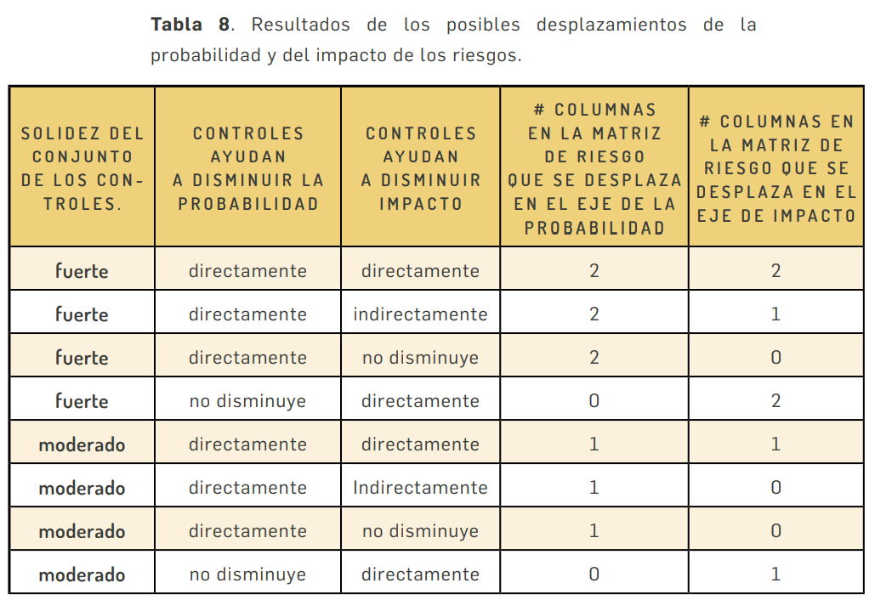

Nota 1: Para el desplazamiento de la probabilidad y el impacto se tendrá en cuenta el control que más contribuya a la disminución de estos.
Nota 2: En el caso que los controles tengan una calificación débil no se realiza desplazamiento en la matriz

M3. Cal_Probab_Impac_Seguri
 |  | PROCESO: GESTIÓN DE MEJORA CONTINUA |  |  |  | CÓDIGO: GMC-FO-003
 |  | MAPA DE RIEGOS |  |  |  | VERSIÓN: 04
 |  |  |  |  |  | VIGENCIA: 23-Jul-2020

Criterios parar calificar la probabilidad de Riesgos de Gestión

Nivel | Descriptor | Descripción | Frecuencia
5 | Casi seguro | Se espera que el evento ocurra en la mayoría de las circunstancias. | Mas de 1 vez al año |  | ANALISIS Y VALORACIÓN DE RIESGOS DE SEGURIDAD DE LA INFORMACIÓN
4 | Probable | Es viable que el evento ocurra en la mayoría de las circunstancias. | Al menos 1 vez en el último año
3 | Posible | El evento podrá ocurrir en algún momento | Al menos 1 vez en los últimos 2 años
2 | Improbable | El evento puede ocurrir en algún momento. | Al menos 1 vez en los últimos 5 años
1 | Rara vez | El evento puede ocurrir solo en circunstancias excepcionales (poco comunes o anormales) | No se ha presentado en los últimos 5 años

Criterios parar calificar el impacto de Riesgos de Gestión

Nivel | Descriptor | Impacto Cuantitativo | Impacto Cualitativo
5 | Catastrófico | *Afectación ≥50% de la población. *Afectación ≥50% del presupuesto anual de la entidad. *requiere de ≥1 mes de recuperación. *Pérdida de cobertura en la prestación de los servicios de la entidad ≥50%. *Pago de sanciones económicas por incumplimiento en la normatividad aplicable ante un ente regulador, las cuales afectan en un valor ≥50% del presupuesto general de la entidad. | *Afectación muy grave de la integridad de la información debido al interés particular de los empleados y terceros. *Afectación muy grave de la disponibilidad de la información debido al interés particular de los empleados y terceros. *Afectación muy grave de la confidencialidad de la información debido al interés particular de los empleados y terceros. * Interrupción de los servicios TIC criticos de la entidad por más de cinco (5) días. *Incumplimiento en las metas y objetivos de seguridad de la información institucionales afectando de forma grave la ejecución presupuestal. *Imagen institucional afectada en el orden nacional o regional por incumplimientos en la prestación del servicio a los usuarios o ciudadanos y por la afectación a la seguridad de la información.
4 | Mayor | *Afectación ≥20% de la población. *Afectación ≥20% del presupuesto anual de la entidad. + Requiere de ≥ 2 dias de de recuperación. *Pérdida de cobertura en la prestación de los servicios de la entidad ≥20%. *Pago de indemnizaciones a terceros por acciones legales que pueden afectar el presupuesto total de la entidad en un valor ≥20%. *Pago de sanciones económicas por incumplimiento en la normatividad aplicable ante un ente regulador, las cuales afectan en un valor ≥20% del presupuesto general de la entidad. | * Interrupción de los servicios TIC de la entidad por más de dos (2) días. *Afectación grave de la integridad de la información debido al interés particular de los empleados y terceros. *Afectación grave de la disponibilidad de la información debido al interés particular de los empleados y terceros. *Afectación grave de la confidencialidad de la información debido al interés particular de los empleados y terceros *Fuga o divulgación no autorizada de la información considerada como confidencial, que afecta gravemente la imagen de la Entidad. *Pérdida total de la exactitud y estado completo de la información o del servicio, afectando a toda la Entidad *Incumplimiento en las metas y objetivos de seguridad de la información institucionales afectando el cumplimiento en las metas de gobierno. *Imagen institucional afectada en el orden nacional o regional por incumplimientos en la prestación del servicio a los usuarios o ciudadanos | 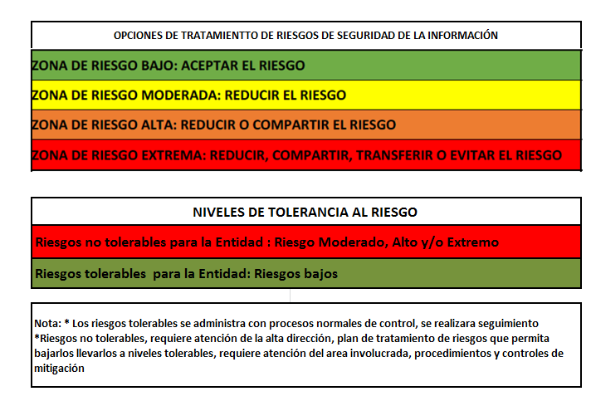
3 | Moderado | *Afectación ≥10% de la población. *Afectación ≥10% del presupuesto anual de la entidad. * Requiere de 1 un dia de recuperación. *Pérdida de cobertura en la prestación de los servicios de la entidad ≥10%. *Pago de indemnizaciones a terceros por acciones legales que pueden afectar el presupuesto total de la entidad en un valor ≥5%. *Pago de sanciones económicas por incumplimiento en la normatividad aplicable ante un ente regulador, las cuales afectan en un valor ≥5% del presupuesto general de la entidad. | *Afectación moderada de la integridad de la información debido al interés particular de los empleados y terceros. *Afectación moderada de la disponibilidad de la información debido al interés particular de los empleados y terceros. *Afectación moderada de la confidencialidad de la información debido al interés particular de los empleados y terceros *Pérdida parcial de la exactitud y estado completo de la información o del servicio, afectando uno o más procesos Indisponibilidad parcial de la información, servicio o infraestructura informática, afectando uno o más procesos *Interrupción de los servicitos TIC de la entidad por un (1) día.
2 | Menor | *Afectación ≥5% de la población. *Afectación ≥5% del presupuesto anual de la entidad. *Requiere de medio día de recuperación. Pérdida de cobertura en la prestación de los servicios de la entidad ≥5%. *Pago de indemnizaciones a terceros por acciones legales que pueden afectar el presupuesto total de la entidad en un valor ≥1%. *Pago de sanciones económicas por incumplimiento en la normatividad aplicable ante un ente regulador, las cuales afectan en un valor ≥1% del presupuesto general de la entidad | *Afectación leve de la integridad de la información y sus activos. *Afectación leve de la disponibilidad de la información y sus activos. *Afectación leve de la confidencialidad y sus activos. *Fuga o divulgación no autorizada de la información, que afecta levemente la imagen de la Entidad. *Pérdida leve de la exactitud y estado completo de la información o del servicio, que afecta de forma específica a un procesos. *Indisponibilidad leve de la información, servicio o infraestructura informática que afecta de forma específica a un proceso *Interrupción de los servicios TIC de la entidad por algunas horas.
1 | Insignificante | *Afectación ≥1% de la población. *Afectación ≥1% del presupuesto anual de la entidad. *Pérdida de cobertura en la prestación de los servicios de la entidad ≥1%. *Pago de indemnizaciones a terceros por acciones legales que pueden afectar el presupuesto total de la entidad en un valor ≥0,5%. *Pago de sanciones económicas por incumplimiento en la normatividad aplicable ante un ente regulador, las cuales afectan en un valor ≥0,5% del presupuesto general de la entidad. | * No hay interrupción de los servicios TIC de la entidad. *No se afecta la imagen institucional de forma significativa. *Sin afectación de la integridad. *Sin afectación de la disponibilidad. *Sin afectación de la confidencialidad

